Hoja1
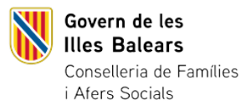
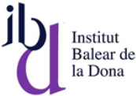

NOMBRE D'ACREDITACIONS DE LA SITUACIÓ DE VIOLÈNCIA MASCLISTA TRAMITADES PER IBDONA SEGONS ZONA GEOGRÀFICA A LES ILLES BALEARS. 2024. (1 de gener- 31 de desembre)
Unitat de mesura: Nombre d'acreditacions
 | Zona geogràfica | Nombre d'acreditacions
MALLORCA
 | PALMA | 277
 | TRAMUNTANA I | 2
 | TRAMUNTANA II | 26
 | MANCOMUNITAT DEL PLA | 9
 | COMARCA NORD | 22
 | COMARCA DE LLEVANT | 38
 | COMARCA DE MIGJORN | 34
 | RAIGUER | 42
 | MALLORCA SENSE INFORMACIÓ | 4
MENORCA |  | 49
EIVISSA I FORMENTERA |  | 34
SENSE INFORMACIÓ |  | 2
TOTAL |  | 539

